Solicitud gráfica
 | Área: | Ciencias Naturales |  |  | Fecha:
 | Grado: | 11
 | Título del tema: | Las disoluciones iónicas |  |  | ¿Cuaderno de estudio o recurso? | Recurso
 | Editor: | Lyz Marcela Bernal Gómez |  |  | Motor del recurso | F13B

 | Código guión o recurso: | CN_11_09_REC120 | ← Para determinar este código, visite la hoja de Ayuda
 |  |  |  |  | ESPECIFICACIÓN DE ARCHIVOS A ENTREGAR
Núm. | Archivo Shutterstock o ruta en web | Imagen para: | Tipo | Ubicación de la imagen en el recurso F13B | Nombre imagen SMALL | Tamaño imagen SMALL | Nombre imagen ZOOM | Tamaño imagen ZOOM | Descripción | Observaciones
IMG01 | Ver descripción y observaciones | Recurso F13B | Fotografía | Contenido (imagen con texto) | CN_11_09_REC120_IMG01.jpg | 270 x 375 px |  |  |  | La fotografía se encuentra en GitHub 11_09 REC90. Ajustar tamaño según motor
IMG02 | Ver descripción y observaciones | Recurso F13B | Fotografía | Contenido (imagen con texto) | CN_11_09_REC120_IMG02.jpg | 270 x 375 px |  |  |  | La fotografía se encuentra en GitHub 11_09 REC90. Ajustar tamaño según motor
IMG03 | Ver descripción y observaciones | Recurso F13B | Fotografía | Contenido (imagen con texto) | CN_11_09_REC120_IMG03.jpg | 270 x 375 px |  |  | 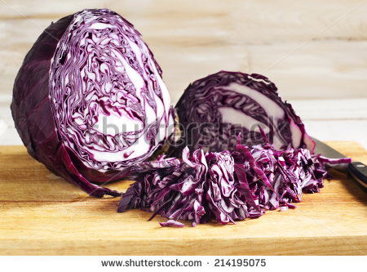 | La fotografía se encuentra en GitHub 11_09 REC90. Ajustar tamaño según motor
IMG04 | 123209911 | Recurso F13B | Fotografía | Contenido (imagen con texto) | CN_11_09_REC120_IMG04.jpg | 270 x 375 px |  |  | 
IMG05 | Ver descripción y observaciones | Recurso F13B | Fotografía | Contenido (imagen con texto) | CN_11_09_REC120_IMG05.jpg | 270 x 375 px |  |  |  | La fotografía se encuentra en GitHub 11_09 REC90. Ajustar tamaño según motor
IMG06 | 272007140 | Recurso F13B | Fotografía | Contenido (imagen con texto) | CN_11_09_REC120_IMG06.jpg | 270 x 375 px |  |  | 

